상품제안서
디월트 마그네틱 자동 줄자 3M | 상품코드: F29219

 |  |  |  |  |  |  | 02-412-0044 | www.easy1.co.kr
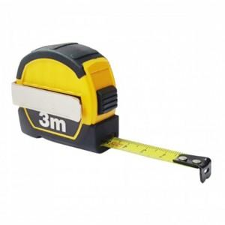

【상세/제작정보】 | 컴팩트한 크기의 휴대성 양호한 디월트 줄자

【인쇄/포장옵션】 | / 포장지포장

【공급단가】 | 수량 | 60~ | 120~ | 600~ | 1,000~ | 2,000~
*VAT별도 | 단가 | 8,760원 | 8,620원 | 8,400원 | 8,250원 | 8,030원

【상품 URL】 | https://dev.easy1.co.kr:443/src/goods_detail.php?gdno=29219

